Thời gian xử lý ảnh
Tên file | Input | Thời gian (s) | Output | Số điểm G-code
1.jpg |  | 1.373 | 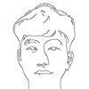 | 575
2.jpg |  | 1.251 | 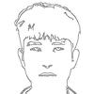 | 696
3.jpg |  | 1.28 | 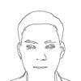 | 544
4.jpg |  | 1.323 | 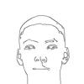 | 420
5.jpg |  | 1.291 | 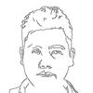 | 737
6.jpg |  | 1.274 |  | 910
7.jpg |  | 1.215 | 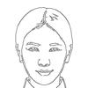 | 707
8.jpg |  | 1.349 | 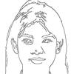 | 1233
9.jpg |  | 1.216 | 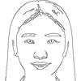 | 819
10.jpg |  | 1.171 | 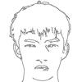 | 752
11.jpg |  | 1.125 | 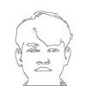 | 518
12.jpg |  | 1.198 | 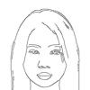 | 581
13.jpg |  | 1.205 | 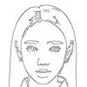 | 656
15.jpg |  | 1.268 | 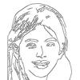 | 1339
18.jpg |  | 1.259 | 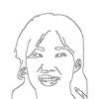 | 598
 |  | TỔNG: 18.798 giây

